01a
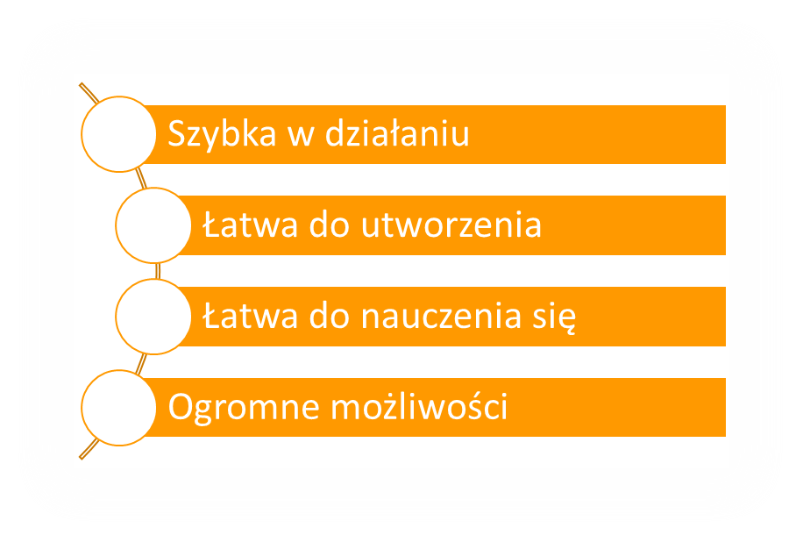
Tabela przestawna to narzędzie do szybkiej analizy danych

